Fórmulas
COLOCAR FÓRMULAS NAS CÉLULAS DE COR AMARELA CONFORME INDICAÇÃO.
SOMA
Parcela 1 | Parcela 2 | Resultado
R$ 500.00 | R$ 200.00 | R$ 700.00

SUBTRAÇÃO
Minuendo | Subtraendo | Resultado
R$ 1,200.00 | R$ 600.00 | R$ 600.00

MULTIPLICAÇÃO
Fator 1 | Fator 2 | Resultado
R$ 10.00 | R$ 5.00 | R$ 50.00

DIVISÃO
Dividendo | Divisor | Resultado
R$ 100.00 | R$ 5.00 | R$ 20.00

EXPONENCIAÇÃO
Base | Expoente | Resultado
2 | 3 | 8

Montar a fórmula que calcula o resultado das seguintes expressões abaixo:
Utilizando as células dos elementos da expressão.
Expressão | Elementos da expressão |  |  |  |  | Resultado
1-2+8/4*5 | 1 | 2 | 8 | 4 | 5 | 9 | Resultado : 9
5*(4*2+9-3) | 5 | 4 | 2 | 9 | 3 | 70 | Resultado : 70

Financeiro
Nº Da Duplicata | Nome da Empresa | Valor das Duplicatas (R$) | Data de Vencimento | Data de Pagamento | Dias em Atraso

100 | Infomega | R$ 2,000.00 | 2000-01-08 | 2000-02-01 | 24
101 | Gigasoft Sistemas | R$ 5,000.00 | 1999-10-25 | 1999-11-20 | 26
102 | Mak Sistemas | R$ 3,000.00 | 1999-12-28 | 1999-12-30 | 2
103 | Perisanas e Lustres | R$ 2,000.00 | 2000-01-01 | 2000-01-02 | 1
104 | Hewllet Packard | R$ 1,100.00 | 2000-02-15 | 2000-03-15 | 29
105 | Masko Monitores | R$ 6,000.00 | 1999-05-03 | 1999-05-03 | 0
106 | Creative | R$ 900.00 | 2000-04-03 | 2000-04-03 | 0
FORMATE O VALOR DAS DUPLICATAS PARA CONTÁBIL (R$)
CALCULE DIAS EM ATRASO
=Data de Pagamento - Data de Vencimento

Horas
Exemplo de cálculo com horas
Entrada | Intervalo para almoço |  | Saída | Tempo Total
 | Início | Término
9:00:00 | 12:00:00 | 13:00:00 | 18:00:00 | 8:00:00
10:00:00 | 13:00:00 | 14:00:00 | 18:00:00 | 7:00:00
8:30:00 | 14:00:00 | 16:00:00 | 18:00:00 | 7:30:00
13:00:00 | 17:00:00 | 18:00:00 | 22:00:00 | 8:00:00
10:15:00 | 14:15:00 | 15:15:00 | 17:00:00 | 5:45:00
 |  |  | SOMA | 36:15:00
MONTAR A FÓRMULA:
=SAÍDA - ENTRADA - TÉRMINO + INíCIO
SOMAR O TEMPO TOTAL

Concatenar
 |  |  | FRASE COMPLETA

José | comeu | bolacha | José comeu bolacha
Maria | comeu | bolo | Maria comeu bolo
Marcos | foi | pescar | Marcos foi pescar
Livia | colocou | peruca | Livia colocou peruca
Augusto | nadou | muito | Augusto nadou muito
Mateus | soltou | pipa | Mateus soltou pipa

 |  | EXEMPLO | José comeu bolacha
 |  | FUNÇÃO | =B4&" "&C4&" "&D4
INSERIR FORMULA NA CÉLULA E4
USAR O SIMBOLO CONCATENAR (&) E
APRESENTAR A FRASE COMPLETA.

Tabuada
2 |  | TABUADA
Fazer fórmula para cálculo da tabuada.
Utilizar o simbolo $ (Cópia Absoluta)
para fixar a referência que indica qual
tabuada será montada. (Célula =B$2)
 | x | 1 | = | 2
 | x | 2 | = | 4
 | x | 3 | = | 6
 | x | 4 | = | 8
 | x | 5 | = | 10
 | x | 6 | = | 12
 | x | 7 | = | 14
 | x | 8 | = | 16
 | x | 9 | = | 18
 | x | 10 | = | 20

IMC
DIGITE SUA ALTURA: | 1.88 | Mts
DIGITE SEU PESO: | 70 | Kg
RESULTADO: | 19.81 | Pts

CÁLCULE DO INDICE DE MASSA CORPORAL
=PESO/(ALTURA^2) na célula C4

TABELA
PONTOS | DESCRIÇÃO
ATÉ 19,00 | ABAIXO DO PESO
DE 19,01 A 25,00 | PESO NORMAL
DE 25,01 A 30,00 | ACIMA DO PESO
ACIMA DE 30,00 | OBESIDADE

Juros Simples
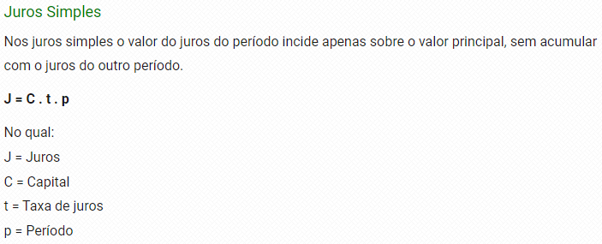
Fórmula Juros Simples
Capital Solicitado | R$ 150,000.00
Taxa de Juros ao Mês | 1.5%
Prazo em Meses | 24

Total de Juros | R$ 54,000.00
Total à Pagar | R$ 194,400,000,000.00

Monta à fórmula
=Capital * Taxa * Período

Juros Compostos
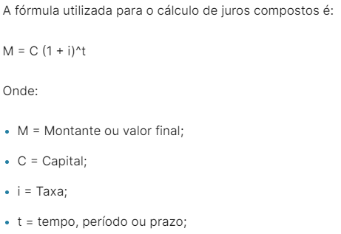
Fórmula Juros Compostos
Capital ( C ) | R$ 1,000.00
Taxa de juros ( i ) | 5.0%
Tempo ( t ) | 12
Montante | R$ 1,795.86
Monta à fórmula
=Capital * (1 + Taxa)^Tempo

